Hoja1
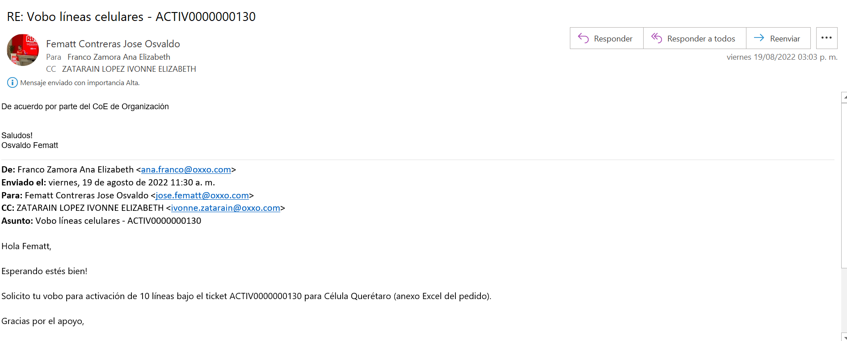
PLAN | CANTIDAD | MARCA | MODELO | REGIÓN | LADA | CR | PUESTO | ID EMPLEADO | NUMERO EMPLEADO
TELCEL MAX EMP SIN LIMITE 2000 CONTROLADO (PROMO) | 1 | MOTOROLA | G22 | QUERETARO | QUERETARO | 32LNZ | AUXILIAR DISTRIBUCIÓN | VACANTE | VACANTE
TELCEL MAX EMP SIN LIMITE 2000 CONTROLADO (PROMO) | 1 | MOTOROLA | G22 | QUERETARO | QUERETARO | 32LNZ | AUXILIAR DISTRIBUCIÓN | VACANTE | VACANTE
TELCEL MAX EMP SIN LIMITE 2000 CONTROLADO (PROMO) | 1 | MOTOROLA | G22 | QUERETARO | QUERETARO | 32LNZ | AUXILIAR DISTRIBUCIÓN | VACANTE | VACANTE
TELCEL MAX EMP SIN LIMITE 2000 CONTROLADO (PROMO) | 1 | MOTOROLA | G22 | QUERETARO | QUERETARO | 32LNZ | AUXILIAR DISTRIBUCIÓN | VACANTE | VACANTE
TELCEL MAX EMP SIN LIMITE 2000 CONTROLADO (PROMO) | 1 | MOTOROLA | G22 | QUERETARO | QUERETARO | 32LNZ | AUXILIAR DISTRIBUCIÓN | VACANTE | VACANTE
TELCEL MAX EMP SIN LIMITE 5000 CONTROLADO | 1 | MOTOROLA | G22 | QUERETARO | QUERETARO | 32LNZ | VENDEDOR | VACANTE | VACANTE
TELCEL MAX EMP SIN LIMITE 5000 CONTROLADO | 1 | MOTOROLA | G22 | QUERETARO | QUERETARO | 32LNZ | VENDEDOR | VACANTE | VACANTE
TELCEL MAX EMP SIN LIMITE 5000 CONTROLADO | 1 | MOTOROLA | G22 | QUERETARO | QUERETARO | 32LNZ | VENDEDOR | VACANTE | VACANTE
TELCEL MAX EMP SIN LIMITE 5000 CONTROLADO | 1 | MOTOROLA | G22 | QUERETARO | QUERETARO | 32LNZ | VENDEDOR | VACANTE | VACANTE
TELCEL MAX EMP SIN LIMITE 5000 CONTROLADO | 1 | MOTOROLA | G22 | QUERETARO | QUERETARO | 32LNZ | VENDEDOR | VACANTE | VACANTE

